상품제안서
블랙야크 YZ 헤드 쿨링 패드 | 상품코드: S47480

 |  |  |  |  |  |  | 02-713-8555 | www.synergygift.co.kr
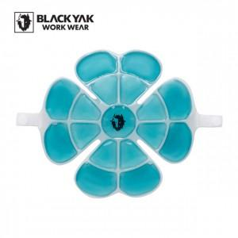

【상세/제작정보】

【인쇄/포장옵션】 | 실크, 라벨지스티커 / 지퍼백

【공급단가】 | 수량 | 50~ | 100~ | 300~ | 1,000~ | 3,000~
*VAT별도 | 단가 | 18,180원 | 17,740원 | 17,010원 | 16,580원 | 16,140원

【상품 URL】 | https://www.synergygift.co.kr:443/src/goods_detail.php?gdno=47480

